表紙
XML定義書
補足

 | 第1.04版
 | 2023-11-21

国税庁

2.3.入出力フロー
２．３．入出力フロー
２．３．１．令和５年分 給与所得者の扶養控除等（異動） 申告書

 | 令和５年分 給与所得者の扶養控除等（異動）申告書の作成に関する、入出力フローは下記の通りです。

 |  | インポート | 年調ソフト | エクスポート

令和5年度 年調ソフト
① 基本情報入力
令和5年度 XML - NTAAPP001
令和5年度 給与所得者の扶養控除等（異動） 申告書
② 扶養控除等（異動）令和5年分
給与所得者の扶養控除等（異動） 申告書

令和5年度 PDF07
令和5年度 給与所得者の扶養控除等（異動） 申告書
給与所得者の扶養控除等（異動） 申告書
令和5年度 年調ソフト
⑩ 保存・出力
 |  |  |  |  | ※本ドキュメントの記載対象外

出力操作
PDF16
令和5年度 給与所得者の扶養控除等（異動） 申告書
控除額等一覧表

 |  |  |  |  | ※本ドキュメントの記載対象外

２．３．２．令和６年分 給与所得者の扶養控除等（異動） 申告書

 | 令和６年分 給与所得者の扶養控除等（異動）申告書の作成に関する、入出力フローは下記の通りです。

 |  | インポート | 年調ソフト | エクスポート

令和5年度 年調ソフト
① 基本情報入力
令和6年度 XML - NTAAPP001
令和5年度 給与所得者の扶養控除等（異動） 申告書
② 扶養控除等（異動）令和5年分
給与所得者の扶養控除等（異動） 申告書

令和6年度 PDF08
令和5年度 給与所得者の扶養控除等（異動） 申告書
給与所得者の扶養控除等（異動） 申告書
令和5年度 年調ソフト
⑩ 保存・出力
 |  |  |  |  | ※本ドキュメントの記載対象外

出力操作
PDF16
令和5年度 給与所得者の扶養控除等（異動） 申告書
控除額等一覧表

 |  |  |  |  | ※本ドキュメントの記載対象外

２．３．３．令和５年分 従たる給与についての扶養控除等（異動） 申告書

 | 令和５年分 従たる給与についての扶養控除等（異動）申告書の作成に関する、入出力フローは下記の通りです。

 |  | インポート | 年調ソフト | エクスポート

令和5年度 年調ソフト
 |  |  |  |  | ※メニューから選択して遷移する。
① 基本情報入力
令和5年度 XML - NTAAPP002
令和5年度 給与所得者の扶養控除等（異動） 申告書
令和5年分 従たる給与についての扶養控除等（異動）申告書
従たる給与についての扶養控除等（異動） 申告書

令和5年度 PDF07
令和5年度 給与所得者の扶養控除等（異動） 申告書
従たる給与についての扶養控除等（異動） 申告書
令和5年度 年調ソフト
⑩ 保存・出力
 |  |  |  |  | ※本ドキュメントの記載対象外

出力操作
PDF16
令和5年度 給与所得者の扶養控除等（異動） 申告書
控除額等一覧表

 |  |  |  |  | ※本ドキュメントの記載対象外

２．３．４．令和６年分 従たる給与についての扶養控除等（異動） 申告書

 | 令和６年分 従たる給与についての扶養控除等（異動）申告書の作成に関する、入出力フローは下記の通りです。

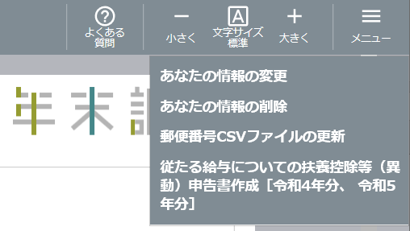
 |  | インポート | 年調ソフト | エクスポート

令和5年度 年調ソフト
 |  |  |  |  | ※メニューから選択して遷移する。
① 基本情報入力
令和6年度 XML - NTAAPP002
令和5年度 給与所得者の扶養控除等（異動） 申告書
令和6年分 従たる給与についての扶養控除等（異動）申告書
従たる給与についての扶養控除（異動） 申告書

令和6年度 PDF08
令和5年度 給与所得者の扶養控除等（異動） 申告書
従たる給与についての扶養控除（異動） 申告書
令和5年度 年調ソフト
⑩ 保存・出力
 |  |  |  |  | ※本ドキュメントの記載対象外

出力操作
PDF16
令和5年度 給与所得者の扶養控除等（異動） 申告書
控除額等一覧表

 |  |  |  |  | ※本ドキュメントの記載対象外

２．３．５．給与所得者の保険料控除 申告書

 | 給与所得者の保険料控除 申告書の作成に関する、入出力フローは下記の通りです。

 |  | インポート | 年調ソフト | エクスポート

XML - 給与支払者情報
XMLインポート
給与支払者情報
令和5年度 XML - NTAAPP003
令和5年度 給与所得者の扶養控除等（異動） 申告書
給与所得者の保険料控除 申告書

XML - TEG800
生命保険料控除証明書
令和5年度 年調ソフト
令和5年度 PDF09
令和5年度 給与所得者の扶養控除等（異動） 申告書
① 基本情報入力
給与所得者の保険料控除 申告書
XML - TEG810
地震保険料控除証明書
⑦ 保険料控除
 |  |  |  |  | ※本ドキュメントの記載対象外

XML - TEG840
PDF12
令和5年度 給与所得者の扶養控除等（異動） 申告書
国民年金保険料等控除証明書
台帳
令和5年度 年調ソフト
⑩ 保存・出力
XML - TEG850
小規模企業共済等掛金控除証明書
 |  |  |  |  | ※本ドキュメントの記載対象外
PDF16
令和5年度 給与所得者の扶養控除等（異動） 申告書
出力操作
控除額等一覧表

 |  | ※年調ソフトは、上記のいずれかのインポートが可能です。
 |  | 但し、インポートは必須ではありません。 |  |  | ※本ドキュメントの記載対象外
 |  | インポートを行わない場合、年調ソフトの画面から入力を行います。

２．３．６．住宅借入金等特別控除 申告書

 | 住宅借入金等特別控除 申告書の作成に関する、入出力フローは下記の通りです。

 |  | インポート | 年調ソフト | エクスポート

令和5年度 XML - NTAAPP005
令和5年度 給与所得者の扶養控除等（異動） 申告書
住宅借入金等特別控除申告書

XML - TEG900
令和5年度 年調ソフト
令和5年度 PDF11
令和5年度 給与所得者の扶養控除等（異動） 申告書
住宅取得資金に係る借入金の年末残高等証明書
① 基本情報入力
住宅借入金等特別控除申告書

⑧ 住宅借入金等特別控除
XML - TEG910
 |  |  |  |  | ※本ドキュメントの記載対象外
年末調整のための(特定増改築等)住宅借入金等特別控除証明書

PDF12
令和5年度 給与所得者の扶養控除等（異動） 申告書
XML - TEG911
年末調整のための住宅借入金等特別控除証明書(令和4年以降居住開始用)
台帳
令和5年度 年調ソフト
⑩ 保存・出力
 |  |  |  |  | ※本ドキュメントの記載対象外
PDF16
令和5年度 給与所得者の扶養控除等（異動） 申告書
出力操作
控除額等一覧表
 |  | ※年調ソフトは、上記のいずれかのインポートが可能です。
 |  | 但し、インポートは必須ではありません。
 |  | インポートを行わない場合、年調ソフトの画面から入力を行います。
 |  |  |  |  | ※本ドキュメントの記載対象外

２．３．７．基礎控除申告書 兼 配偶者控除申告書 兼 所得金額調整控除 申告書

 | 基礎控除申告書 兼 配偶者控除申告書 兼 所得金額調整控除 申告書の作成に関する、入出力フローは下記の通りです。

 |  | インポート | 年調ソフト | エクスポート

令和5年度 XML - NTAAPP004
令和5年度 給与所得者の扶養控除等（異動） 申告書
令和5年度 年調ソフト
給与所得者の配偶者控除等 申告書
① 基本情報入力

④ 所得金額調整控除
令和5年度 XML - NTAAPP006
令和5年度 給与所得者の扶養控除等（異動） 申告書
⑤ 基礎控除
給与所得者の基礎控除 申告書

⑥ 配偶者控除等

令和5年度 XML - NTAAPP007
令和5年度 給与所得者の扶養控除等（異動） 申告書
所得金額調整控除 申告書

令和5年度 年調ソフト
⑩ 保存・出力
令和5年度 PDF15
令和5年度 給与所得者の扶養控除等（異動） 申告書
基礎控除申告書 兼 配偶者控除申告書 兼 所得金額調整控除 申告書

出力操作
 |  |  |  |  | ※本ドキュメントの記載対象外

PDF16
令和5年度 給与所得者の扶養控除等（異動） 申告書
控除額等一覧表

 |  |  |  |  | ※本ドキュメントの記載対象外

3.入力項目対応表
３．入力項目対応表

 | 本章では、年調ソフトが取り扱うXMLファイルの各タグと、入力画面との対応を表形式で記載します。
 | 又、控除証明書XMLからのインポートが可能な項目に関する情報を併記します。

 | 凡例は下記の通りです。
 | ・申告書XML（NTAAPP001～007）

 |  |  | ①XML定義 |  | ②入力項目対応 | ③対応する | ④特記事項
 |  |  |  |  |  | 控除証明書XML
 |  |  |  |  |  | タグ名
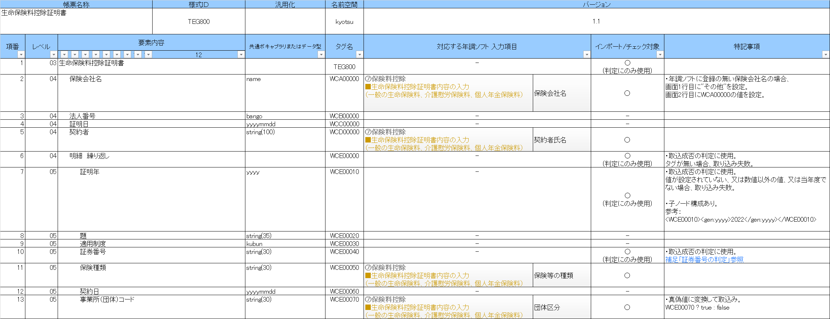
 | ・控除証明書XML（TEG800～911）

 |  |  | ①XML定義 |  | ②入力項目対応 | ⑤インポート | ④特記事項
 |  |  |  |  |  | /チェック対象

 | ①XML定義
 | 国税庁HP、及びe-Taxにて公開されているXML定義書から抜粋した定義です。

 | 抜粋元のXML定義書は下記のリンク先から取得可能です。
 | ・申告書XML定義書
 | https://www.nta.go.jp/users/gensen/oshirase/0019004-159.htm

 | ・控除証明書XML定義書
 | https://www.e-tax.nta.go.jp/shiyo/index.htm#anc05
 | ※ 控除証明書XML定義書については、e-Taxにて作成・公開しているものとなります。
 | そのため、仕様のお問合せは、e-TaxHPの問合せ窓口をご利用ください。
 | ※ 控除証明書に設定される値については、各発行主体に確認いただく必要があります。
 | ②入力項目対応
 | XMLの各タグと対応する、年調ソフトの入力項目を記載します。

ア
ウ
 | 例）
 |  | ・入力項目対応表の記載

イ

 |  | ・年調ソフトの画面
ア’
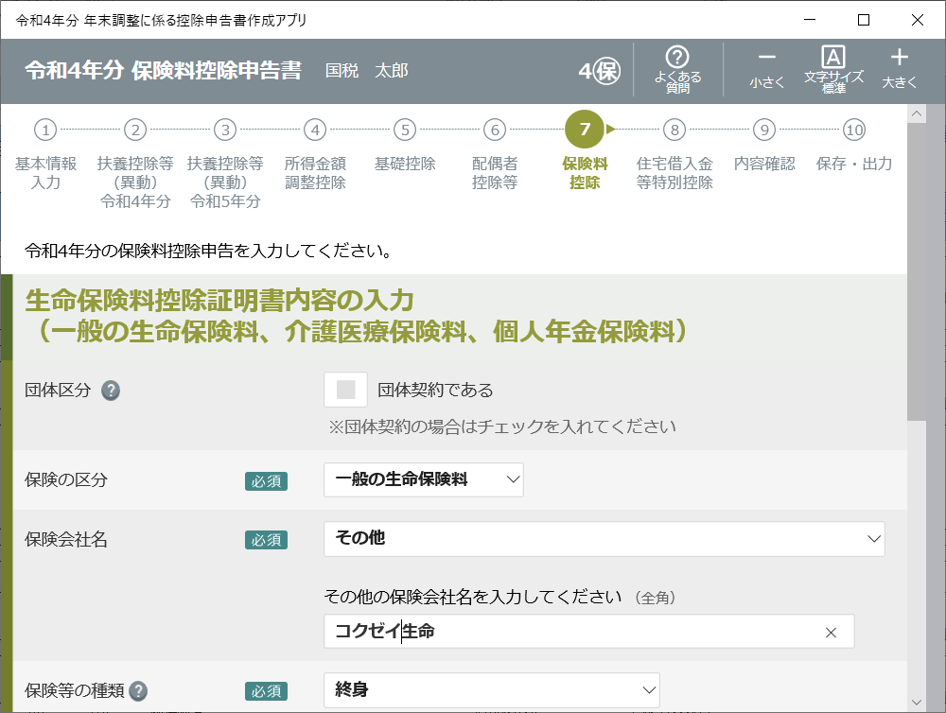
ア

イ

ウ

 | ア．年調ソフトのステップナビゲーションと対応します。
 | ただし、ステップナビゲーションの無い画面と対応が有る場合は、ア' の画面名を記載しています。
 | 令和5年分 従たる給与についての扶養控除等（異動）申告書 等

 | イ．年調ソフトの入力フィールド見出しと対応します。
 | 対応する入力フィールドが複数ある場合は、下記の様に複数を併記しています。

 | ウ．年調ソフトの入力フィールドと対応します。
 | 対応する入力フィールドに階層がある場合は、下記の様に” - ”で結合して記載しています。

 | 対応する入力フィールドが複数ある場合は、下記の様に複数を併記しています。

 | その他
 | 年度の記載は、当年度を"g"、次年度を"g+1"として記載しています。

 | ③対応する控除証明書XML タグ名
 | 控除証明書XMLからのインポートが可能な項目について、対応する控除証明書XMLの名称とタグ名を記載します。

 | ④特記事項
 | インポート、エクスポートに関する特記事項を記載します。

 | 補足資料が有る場合、下記の様に補足参照の旨を記載しています。
 | 各内容については、本ドキュメントの４．補足事項をご参照下さい。

 | ⑤インポート/チェック対象
 | 控除証明書XMLをインポートする際、年調ソフトへのインポート対象か否かを記載します。

 |  | インポート /チェック対象 |  | 説明

 |  | ○ |  | 値をインポートするタグ

 |  | ○ (判定にのみ使用) |  | インポート時のエラーチェックに使用するタグ

 |  | - |  | インポート対象外

